Sheet1
Mã sản phẩm | Tên sản phẩm | Mô tả | Mã thương hiệu | Mã loại hàng | Mã dòng sp | Mã xuất xứ | Mã đơn vị tính | Ảnh | Hạn sử dụng | số lượng | Gía nhập | Đơn giá | Khối lượng | DVTKL | Ngày sx | Barcode | Trạng thái
SP011 | Sữa Nuvi Grow 900g | Mô tả cho Sữa Vinamilk | Nutifood-7 | Cho trẻ em-1 | Sữa bột-1 | China-3 | Hộp thiếc-6 | 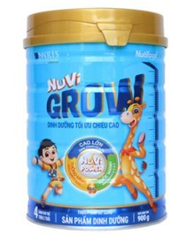 | 2026-12-31 | 50 | 230000 | 290000 | 0.9 | Kg | 2023-05-21 | 8935049014010 | 1
SP012 | Thức Uống Lúa Mạch Nestlé MILO Sữa 3 Trong 1 | Mô tả cho Sữa Vinamilk | Nesle-2 | Mọi lứa tuổi-4 | Sữa tươi-2 | Vietnam-1 | Túi-4 | 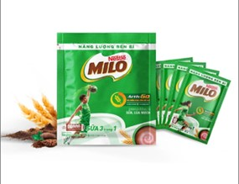 | 2025-12-31 | 80 | 45000 | 58000 | 0.33 | kg | 2023-06-15 | 8934804040783 | 1
SP013 | Sữa tươi NutriStrong | Mô tả cho Sữa Vinamilk | Nesle-2 | Mọi lứa tuổi-4 | Sữa không đường-3 | Japan-5 | Hộp-1 | 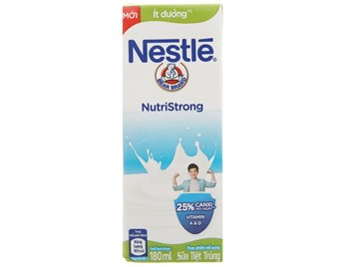 | 2026-12-31 | 60 | 5000 | 8000 | 0.18 | L | 2023-07-01 | 8934804033051 | 1
SP014 | Sữa Enfamama A+ DHA hương vani cho mẹ bầu | x | Mead Johnson-4 | Cho bà bầu-3 | Sữa bột-1 | United States-2 | Hộp thiếc-6 | 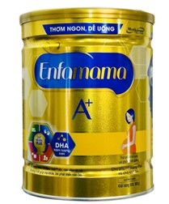 | 2025-12-31 | 40 | 380000 | 480000 | 0.83 | kg | 2023-07-15 | 300875132203 | 1
SP015 | Sữa bột Frisolac Gold số 4 850g | x | Friso-6 | Cho trẻ em-1 | Sữa bột-1 | China-3 | Hộp thiếc-6 | 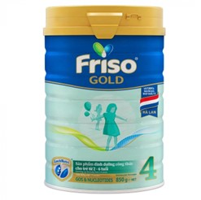 | 2025-12-31 | 70 | 380000 | 480000 | 0.85 | kg | 2023-08-01 | 8936036774658 | 1
SP016 | Sữa bột Abbott Grow 3 900g | x | Abbott-5 | Cho trẻ em-1 | Sữa bột-1 | Brazil-6 | Hộp thiếc-6 | 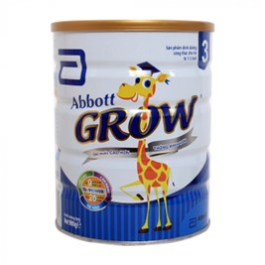 | 2026-12-31 | 30 | 230000 | 280000 | 0.9 | kg | 2023-08-15 | 5099864008739 | 1
SP017 | Sữa bột pha sẵn PediaSure socola 237ml | x | Abbott-5 | Cho trẻ em-1 | Sữa bột-1 | USA-7 | Chai-2 | 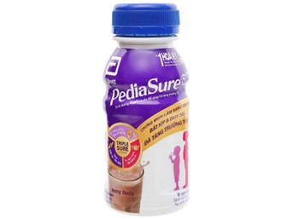 | 2026-12-31 | 50 | 26000 | 38000 | 0.237 | L | 2023-09-01 | 7007412005 | 1
SP018 | Sữa hạt óc chó TH true nut 180ml | x | TH true milk-8 | Mọi lứa tuổi-4 | Sữa hạt-4 | United States-2 | Hộp-1 | 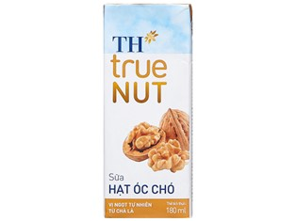 | 2026-12-31 | 80 | 11000 | 15000 | 0.18 | kg | 2023-09-15 | 893521746414 | 1
SP019 | Sữa tươi tiệt trùng trùng ít đường TH true milk | x | TH true milk-8 | Mọi lứa tuổi-4 | Sữa ít đường-5 | China-3 | Túi-4 | 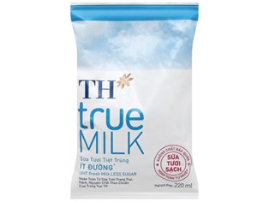 | 2025-12-31 | 60 | 6000 | 9000 | 0.22 | L | 2023-10-01 | 8935217400393 | 1
SP020 | Sữa trái cây TH True Milk vị dâu 300ml | x | TH true milk-8 | Mọi lứa tuổi-4 | Sữa tươi-2 | Vietnam-1 | Chai-2 | 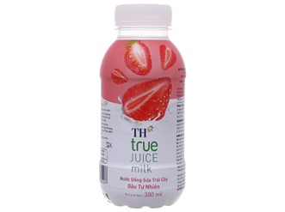 | 2026-12-31 | 40 | 9000 | 13000 | 0.3 | L | 2023-12-15 | 8936127794107 | 1

